①
Main Board
（Embedded cellular IoT module）
Antenna Board

50
30

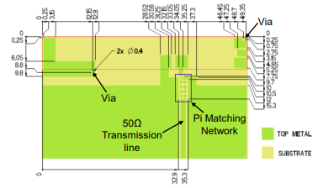

P822601
ANT Feed
Pattern
（yellow line）

20
nRF9160

RF cable_50Ω（Blue line）

PCB組み込みアンテナ（P833601）についてのご質問です。 本来は同一基板上に実装するかと思いますが上記の様に、
アンテナ基板とIoT基板を分けて使用したいと考えております。
中継は50ΩのRFケーブルを使用したいと考えております。
Q.1
上記アンテナ基板は（P833601）データシートを参照しております。
Pi Matching Networkはアンテナフィード上のインピーダンスを50Ωに調整するもの
という認識で合っていますでしょうか？
Q2.
そもそもこの（P833601）アンテナを別基板にて用意し、RFケーブルで
接続するという構造は成り立つのでしょうか？

②
Main Board
（Embedded cellular IoT module）
Anttena Board （try this size）

30
49.6

P822601
8
20
20
nRF9160

上記のAnttena Boardは実際に私が想定している基板サイズになります。
Q.3
上記Anttena Boardは（P833601）データシートに記載の推奨基板サイズ、パターンと比べて
大きく違います。
一度作って動けば問題ないかと思てますが、
この大きさではそもそも成り立たないということはありますか？

③
Marge Board
（ cellular IoT module & LTE・GPS anttena Marge）
（P833601）データシート

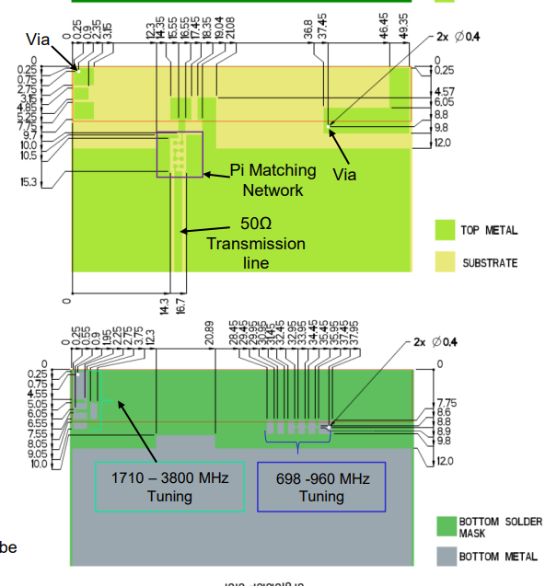

80

P822601

20
②
①
nRF9160
GPS
anttena

上記は別の構想になります。
セルラーモジュールと（P833601）アンテナ＆GPSアンテナを同じ基板上に実装しようと考えてます。
（P833601）データシートに記載のアートワーク例に、赤文字で①〜③で目印をつけております。
Q4
①のべたパターンはGNDと記載がありましたが、②と③に関しては何になりますか？
未接続という認識で合ってますか？
またこのベタは必須でしょうか？ Q5
上記のmarge boardでは、（P833601）アンテナの推奨アートワーク（主に①〜③のベタ）を
遮るようにGPSアンテナのGNDベタとアンテナフィードラインが混在します。
これは問題ないでしょうか？
またGNDベタに関してはGPSのGNDベタと共有できたりするでしょうか？

③

